工作表1
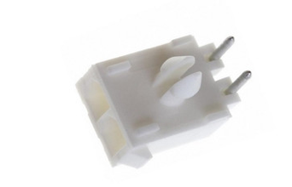

1-770966-0

2-292173-2
292173-4

